Пропозиція_товари
 |  |  |  |  |  |  |  | Додаток №3 до Запиту
 |  |  | Форма цінової пропозиції

(Назва Учасника), надає свою пропозицію щодо участі в тендері на закупівлю Комплектів додаткового оснащення для добровільних пожежних команд
Відомості про підприємство |  |  | Повне найменування учасника – суб’єкта господарювання
 |  |  | Ідентифікаційний код за ЄДРПОУ або реєстраційний номер облікової картки платника податків
 |  |  | Реквізити (адреса - юридична та фактична, телефон, факс, телефон для контактів, e-mail, розрахунковий рахунок)
Відомості про особу (осіб), які уповноважені представляти інтереси Учасника |  |  | (Прізвище, ім’я, по батькові, посада, контактний телефон).
УВАГА! ЦІНИ ПО ДОСТАВЦІ НАБОРІВ НАДАЮТЬСЯ ОКРЕМО, РІШЕННЯ, ЧИ БУДЕ ДОСТАВКА ВКЛЮЧЕНА В УГОДУ, БУДЕ ПРИЙМАТИСЯ ЗАМОВНИКОМ ПЕРЕД УКЛАДЕННЯМ ДОГОВОРУ. В РАЗІ САМОВИВОЗУ НАБОРІВ, ПОСТАЧАЛЬНИК ЗАБЕЗПЕЧУЄ ПОВНУ ГОТОВНІСТЬ НАБОРІВ ПО УЗГОДЖЕННЮ ДАТИ САМОВИВОЗУ. Всього закуповується 25 наборів. Вартість розвантаження та завантаження товару, пакування, маркування(за потреби брендування) мають бути включеними у вартість. 1. Постачальник повинен вказати торгові марки продукції, надати фото запропанованих товарів та сертифікати якості на них. 2. Кожна партія товару повинна супроводжуватись документами, визначеними у вимогах до якості. Під час поставки також мають бути надані: інструкції з експлуатації та гарантійні талони для кожної позиції товару. 3. Переможець тендеру зобов'язаний поставити продукцію у відповідності до поданої ним тендерної пропозиції без внесення додаткових змін. 4. У разі виявлення неякісного товару або такого, що не відповідає умовам договору, учасник-переможець зобов’язаний замінити неякісний товар протягом 3 робочих днів з моменту виявлення неякісного товару на якісний без будь-якої додаткової оплати з боку замовника. Вимоги до умов відправки/ поставки, транспортування, пакування наборів: 1. Товар має бути упакований таким чином, щоб забезпечити повне збереження його цілісності, комплектності та функціональних властивостей під час транспортування, перевантаження та розвантажування до місця поставки. 2. Кожна одиниця обладнання, що входить до складу набору, упаковується індивідуально у заводську або транспортну тару виробника, яка відповідає характеру, габаритам і вазі товару та забезпечує надійний захист від механічних пошкоджень, впливу вологи, пилу та інших негативних зовнішніх факторів.
№ п/п | Технічні характеристики та опис |  |  |  |  | Од. виміру | Кількість | Ціна, за одиницю, (з урахуванням всіх податків і зборів) * | Вартість, грн., (з урахуванням всіх податків і зборів) *

 | Запит** |  |  | Пропозиція (вказати модель (торгову марку), виробника, параметри та характеристики продукції, надати фото)
 | Назва Приклад візуалізації та брендування | Характеристики | Вимоги щодо якості (документи якості, які необхідно подати до зазначеного товару) | Назва (вказати модель, торгову марку) Візуалізація | Характеристики (вказати виробника, параметри та характеристики продукції)
1 | 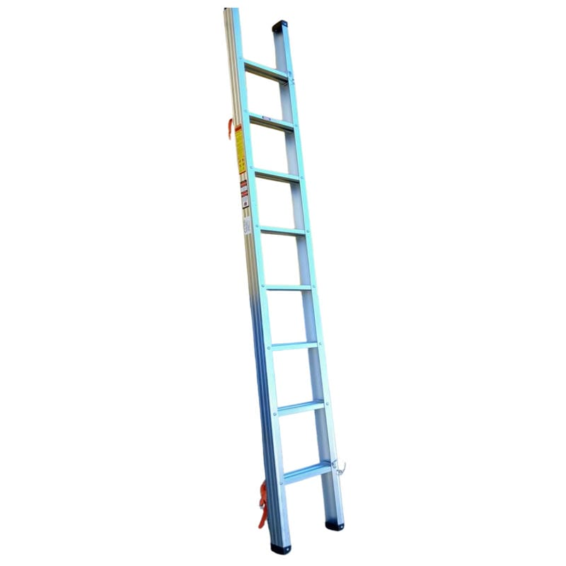 Драбина палка | Тип: Драбина пожежна ручна типу «драбина-палиця» (ДП) Довжина в складеному стані: 3380 ± 50 мм Довжина в робочому положенні: 3100 ± 50 мм Ширина: 300 ± 20 мм Висота: 50 ± 1 мм Відстань між щаблями: 340 ± 20 мм Максимальне навантаження на один щабель: 200 ± 10 кгс Вага драбини: 9,5 ± 1 кг Матеріал: сталь або алюмінієвий сплав (залежно від модифікації партії) Покриття: антикорозійне, стійке до вологи та температурних перепадів | 1.1. Технічний паспорт на кінцевий товар та/або Паспорт якості товару; 1.2. Гарантійний талон на 1 рік або паспорту виробника. 1.3. Копія документів щодо відповідності ДСТУ EN 1147:2021 (EN 1147:2010, IDT) Драбини пожежні ручні або еквівалент |  |  | шт | 1 |  | 0.00
2 | 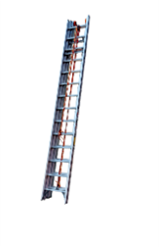 Висувна пожежна драбина (трьохколінна) | Конструкція: 3 секції, висувна Матеріал: Алюмінієвий сплав підвищеної міцності Кількість сходинок: 3х16 сходинок Довжина в складеному стані: 4,5 м ± 20 см Тип: трьохсекційні Ширина: 48 см ± 5 см Довжина в розкладеному стані: 10,7 м ± 10 см Висота в складеному стані: 202 ± 10 мм | 2.1. Технічний паспорт на кінцевий товар та/або Паспорт якості товару; 2.2. Гарантійний талон на 1 рік абозгідно паспорту виробника. 21.3. Копія документів щодо відповідності ДСТУ EN 1147:2021 (EN 1147:2010, IDT) Драбини пожежні ручні або еквівалент |  |  | шт | 1 |  | 0.00
3 | 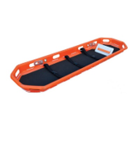 Ноші аварійні рятувальні | Вага: 18 ± 2 кг Розмір: 216- 61- 19см Максимальне навантаження: 150 ± 10кг Призначення: для евакуації та транспортування постраждалих під час аварійно-рятувальних робіт, ліквідації наслідків надзвичайних ситуацій, проведення пошуково-рятувальних операцій, транспортування наземним та повітряним транспортом Конструкція: суцільнолита кошикова конструкція з жорсткою рамою Стійкість корпусу: До механічних пошкоджень, ультрафіолетового випромінювання, хімічних речовин, корозії та атмосферних впливів Має регульований механізм фіксації ніг, ремені безпеки та матрац | 2.1. Технічний паспорт на кінцевий товар та/або Паспорт якості товару; 2.2. Гарантійний талон на 1 рік або згідно паспорту виробника. |  |  | шт | 1 |  | 0.00
4 | 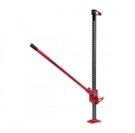 Домкрат рейковий | Вантажопідйомність: від 2,5 т Мінімальна висота підйому: 135 мм Максимальна висота підйому: 1320 мм Вид: рейкові Тип приводу: механічні Призначення: підходить для проведення аварійно-рятувальних робіт, підйому транспортних засобів, спецтехніки та конструкцій | 2.1. Технічний паспорт на кінцевий товар та/або Паспорт якості товару; 2.2. Гарантійний талон на 1 рік або згідно паспорту виробника. |  |  | шт | 1 |  | 0.00
ВСЬОГО ЗА 1 НАБІР, ГРН |  |  |  |  |  |  |  | 0.00
ВСЬОГО ЗА 25 НАБОРІВ, ГРН |  |  |  |  |  |  |  | 0.00
1 | Вартість доставки | Запорізька ОО, м.Запоріжжя (точну адресу буде надано переможцю закупівлі) |  |  |  | 4 |  |  | 0.00
2 |  | Сумська ОО, м.Суми (точну адресу буде надано переможцю закупівлі) |  |  |  | 4 |  |  | 0.00
3 |  | Миколаївська ОО, м.Миколаїв (точну адресу буде надано переможцю закупівлі) |  |  |  | 12 |  |  | 0.00
4 |  | Харківська ОО, м.Харків (точну адресу буде надано переможцю закупівлі) |  |  |  | 5 |  |  | 0.00
ВСЬОГО ВАРТІСТЬ ДОСТАВКИ, ГРН |  |  |  |  |  |  |  |  | 0.00
* Товариство Червоного Хреста України є громадською неприбутковою організацією і просить надати максимальні знижки на товар, вказаний у ціновій пропозиції.
** Закупівля відбувається одним лотом
Примітка: вартість одиниці продукції та загальну вартість пропозиції потрібно заповнювати у гривнях, зазначаючи цифрове значення, яке має не більше двох знаків після коми.

Умови оплати: _________________ (прописати)
Оплата здійснюється шляхом безготівкового перерахування коштів за системою 100% післяплати протягом 5-ти робочих днів по факту отримання товару та підписання відповідних накладних.

Термін отримання/доставки товару з дати підписання договору : __________ календарних днів (прописати)
(до 45 календарних днів)

В разі поставки товару Постачальником, ми погоджуємось, що всі витрати, пов’язані з доставкою товару, завантажувально-розвантажувальними роботами, здійснюються за рахунок Постачальника за наданою адресою.
Ми ознайомлені та погоджуємося з Умовами типового Договору ТЧХУ (Додаток №2 до Запиту).
Ми погоджуємося з умовами, що Замовник має право розділити дану закупівлю між декількома постачальниками за умови наявності більш вигідних умов на різні позиції.
Ми погоджуємося з умовами, що Ви можете відхилити нашу чи всі надані пропозиції, та розуміємо, що Ви не обмежені у прийнятті будь-якої іншої пропозиції з більш вигідними для Вас умовами.
Ми погоджуємось зафіксувати цінову пропозицію протягом 90 календарних днів з моменту подачі
Подаючи свою пропозицію ми підтверджуємо повну комплектацію та відповідність умовам зазначеним в Запиті.
Учасники повинні надсилати цінові пропозиції з підписом і печаткою (за наявності).

 |  | Керівник організації/ФОП:____________________________ ( ____________________)
 |  | МП підпис ПІБ

